상품제안서
인조가죽상장케이스 녹색 | 상품코드: S19498

 |  |  |  |  |  |  | 02-713-8555 | www.synergygift.co.kr
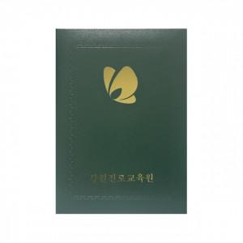

【상세/제작정보】 | .

【인쇄/포장옵션】 | 불박 / 포장불가능

【공급단가】 | 수량 | 300~ | 1,000~ | 2,000~ | 3,000~ | 5,000~
*VAT별도 | 단가 | 2,430원 | 2,340원 | 2,250원 | 2,160원 | 2,110원

【상품 URL】 | https://www.synergygift.co.kr:443/src/goods_detail.php?gdno=6802

